진입채널 테스트결과
채널 ID | 진입 채널 | 접속 경로 | 기대 화면 | 테스트 결과 | 실행일시 | 비고 | 증적
CH-01 | 로그인·온보딩 | http://localhost:3002 | SCR-001 로그인/회원가입 | Pass | 2026-06-14 14:20:32 | 라우트 라벨 'SCR-001 로그인/회원가입' 확인됨 | 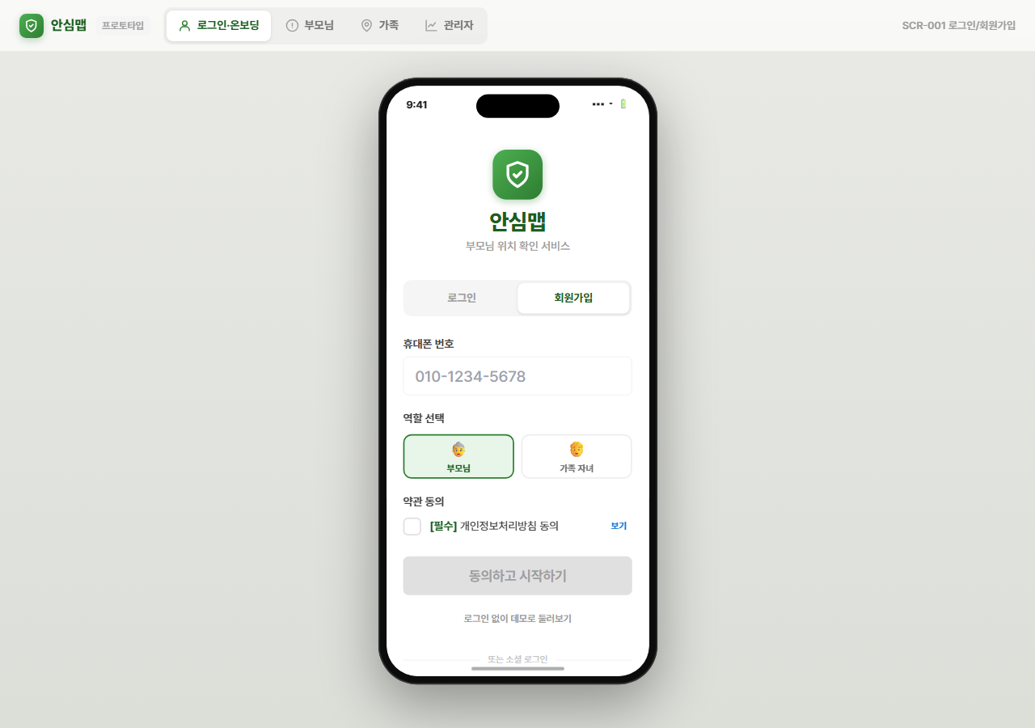
CH-02 | 부모님 | http://localhost:3002 | SCR-003 부모님 메인 (SOS) | Pass | 2026-06-14 14:20:38 | 라우트 라벨 'SCR-003 부모님 메인 (SOS)' 확인됨 | 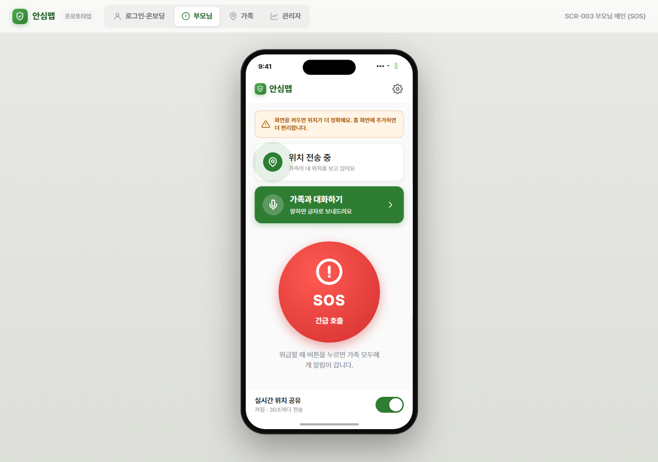
CH-03 | 가족 | http://localhost:3002 | SCR-006 실시간 지도 | Pass | 2026-06-14 14:20:43 | 라우트 라벨 'SCR-006 실시간 지도' 확인됨 | 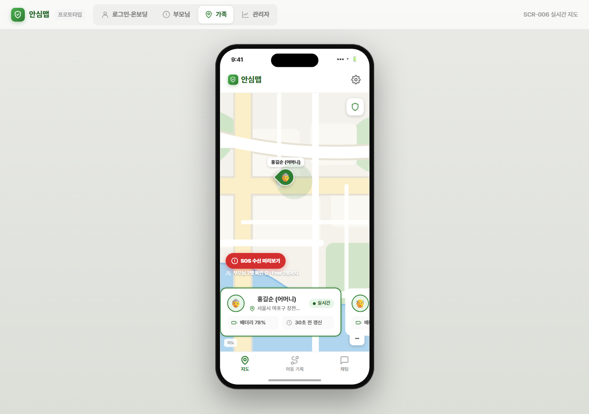
CH-04 | 관리자 | http://localhost:3002 | SCR-011~013 관리자 어드민 | Pass | 2026-06-14 14:20:48 | 라우트 라벨 'SCR-011~013 관리자 어드민' 확인됨 | 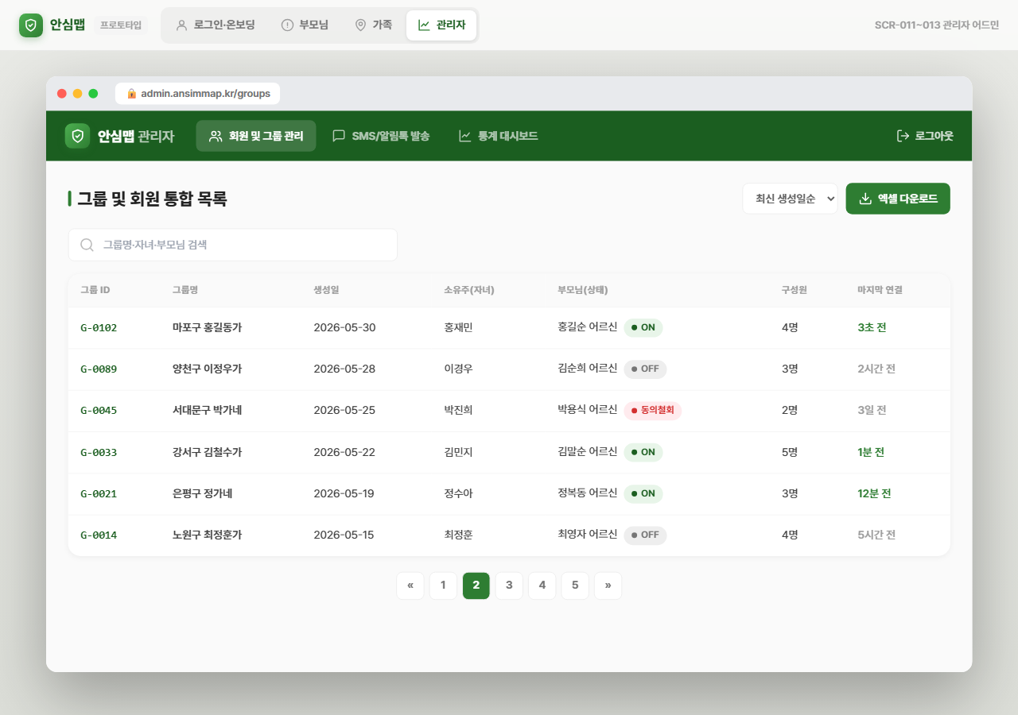
CH-05 | 초대 링크(/join?code=) | http://localhost:3002/join?code=ABC123 | SCR-001 로그인/회원가입 | Pass | 2026-06-14 14:20:53 | 라우트 라벨 'SCR-001 로그인/회원가입' 확인됨 | 